土地利用
政策设置 | 政策 | Vensim Variable | 政策情景 | 政策实施力度 | 参考文献 | 具体参考数据
土地使用 | 用材林砍伐减少 | forest set asides | 未打开 |  | 全国森林经营规划（2016-2050）
 | 造林再造林 | afforestation and reforestation | (2023,1), (2060,1) | 年均6284131英亩 |  | 2021-2050年全国累积造林494908（百公顷），更新造林242905（百公顷），合计737813（百公顷）
 | 改善森林管理 | improved forest management | (2023,1), (2060,1) | 年均265030英亩 |  | 2021-2050年全国累积森林抚育2717500（百公顷）
 | 避免滥砍滥伐 | avoid deforestation | 未打开
 | 泥炭地修复 | peatland restoration | 未打开
 | 森林恢复 | forest restoration | (2023,1), (2060,1) | 年均4152155英亩 |  | 2021-2050年全国累积退化林修复487500（百公顷）

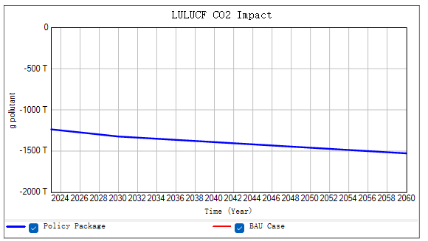
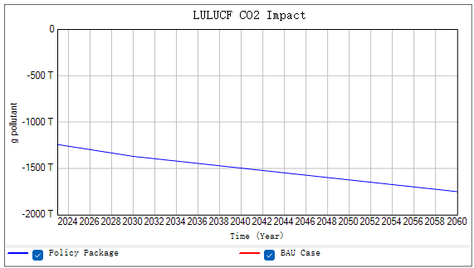
2060年碳汇预测 | 单位 | 单位转化 | 情景 | 参考文献
10.5 | 亿吨CO2 |  |  | 中国2060年前碳中和研究报告-全球能源互联网发展合作组织
24 | 亿吨CO2 |  | 温和转型碳中和情景：以“3060”目标实现为前提、对碳汇未来规模预计较为乐观的能源转型路径 | 《2060能源展望》-中国海油
12 | 亿吨CO2 |  | 深度转型碳中和情景：以“3060”目标实现为前提，但对未来碳汇规模预测较为谨慎的能源转型路径。
0.458 | Pg C yr−1 | 16.81亿吨CO2 | RCP2.6 | NSR论文：The role of China's terrestrial carbon sequestration 2010–2060 in offsetting energy-related CO2 emissions
0.493 | Pg C yr−1 | 18亿吨CO2 | RCP4.5

